Soal KNN
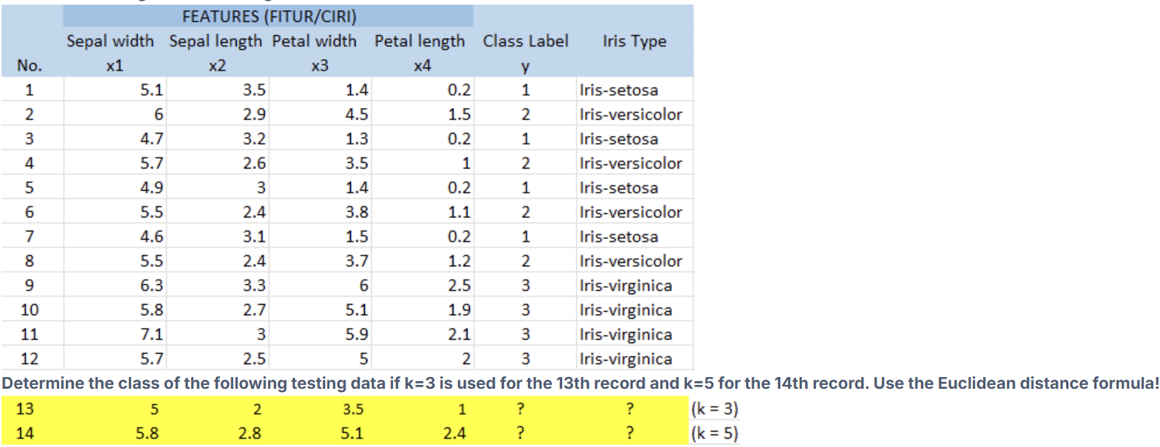

DATA LATIH
No | Sepal Width (x1) | Sepal Length (x2) | Petal Width (x3) | Petal Length (x4) | Class (y) | Iris Type
1 | 5.1 | 3.5 | 1.4 | 0.2 | 1 | Iris-setosa
2 | 6 | 2.9 | 4.5 | 1.5 | 2 | Iris-versicolor
3 | 4.7 | 3.2 | 1.3 | 0.2 | 1 | Iris-setosa
4 | 5.7 | 2.6 | 3.5 | 1 | 2 | Iris-versicolor
5 | 4.9 | 3 | 1.4 | 0.2 | 1 | Iris-setosa
6 | 5.5 | 2.4 | 3.8 | 1.1 | 2 | Iris-versicolor
7 | 4.6 | 3.1 | 1.5 | 0.2 | 1 | Iris-setosa
8 | 5.5 | 2.4 | 3.7 | 1.2 | 2 | Iris-versicolor
9 | 6.3 | 3.3 | 6 | 2.5 | 3 | Iris-virginica
10 | 5.8 | 2.7 | 5.1 | 1.9 | 3 | Iris-virginica
11 | 7.1 | 3 | 5.9 | 2.1 | 3 | Iris-virginica
12 | 5.7 | 2.5 | 5 | 2 | 3 | Iris-virginica

DATA TESTING
No | x1 | x2 | x3 | x4 | k
13 | 5 | 2 | 3.5 | 1 | 3
14 | 5.8 | 2.8 | 5.1 | 2.4 | 5

PERHITUNGAN EUCLIDEAN DISTANCE — Record 13 (k=3)
No | x1 | x2 | x3 | x4 | Class (y) | Iris Type | (x1-5)² | (x2-2)² | (x3-3.5)² | (x4-1)² | Σ(selisih²) | Euclidean Dist. | Rank
1 | 5.1 | 3.5 | 1.4 | 0.2 | 1 | Iris-setosa | 0.01 | 2.25 | 4.41 | 0.64 | 7.31 | 2.7037011669 | 10
2 | 6 | 2.9 | 4.5 | 1.5 | 2 | Iris-versicolor | 1 | 0.81 | 1 | 0.25 | 3.06 | 1.7492855685 | 4
3 | 4.7 | 3.2 | 1.3 | 0.2 | 1 | Iris-setosa | 0.09 | 1.44 | 4.84 | 0.64 | 7.01 | 2.647640459 | 9
4 | 5.7 | 2.6 | 3.5 | 1 | 2 | Iris-versicolor | 0.49 | 0.36 | 0 | 0 | 0.85 | 0.92195444573 | 3
5 | 4.9 | 3 | 1.4 | 0.2 | 1 | Iris-setosa | 0.01 | 1 | 4.41 | 0.64 | 6.06 | 2.461706725 | 8
6 | 5.5 | 2.4 | 3.8 | 1.1 | 2 | Iris-versicolor | 0.25 | 0.16 | 0.09 | 0.01 | 0.51 | 0.71414284285 | 2
7 | 4.6 | 3.1 | 1.5 | 0.2 | 1 | Iris-setosa | 0.16 | 1.21 | 4 | 0.64 | 6.01 | 2.4515301344 | 7
8 | 5.5 | 2.4 | 3.7 | 1.2 | 2 | Iris-versicolor | 0.25 | 0.16 | 0.04 | 0.04 | 0.49 | 0.7 | 1
9 | 6.3 | 3.3 | 6 | 2.5 | 3 | Iris-virginica | 1.69 | 1.69 | 6.25 | 2.25 | 11.88 | 3.4467375879 | 11
10 | 5.8 | 2.7 | 5.1 | 1.9 | 3 | Iris-virginica | 0.64 | 0.49 | 2.56 | 0.81 | 4.5 | 2.1213203436 | 6
11 | 7.1 | 3 | 5.9 | 2.1 | 3 | Iris-virginica | 4.41 | 1 | 5.76 | 1.21 | 12.38 | 3.5185224172 | 12
12 | 5.7 | 2.5 | 5 | 2 | 3 | Iris-virginica | 0.49 | 0.25 | 2.25 | 1 | 3.99 | 1.9974984355 | 5

PERHITUNGAN EUCLIDEAN DISTANCE — Record 14 (k=5)
No | x1 | x2 | x3 | x4 | Class (y) | Iris Type | (x1-5.8)² | (x2-2.8)² | (x3-5.1)² | (x4-2.4)² | Σ(selisih²) | Euclidean Dist. | Rank
1 | 5.1 | 3.5 | 1.4 | 0.2 | 1 | Iris-setosa | 0.49 | 0.49 | 13.69 | 4.84 | 19.51 | 4.4170125651 | 11
2 | 6 | 2.9 | 4.5 | 1.5 | 2 | Iris-versicolor | 0.04 | 0.01 | 0.36 | 0.81 | 1.22 | 1.1045361017 | 3
3 | 4.7 | 3.2 | 1.3 | 0.2 | 1 | Iris-setosa | 1.21 | 0.16 | 14.44 | 4.84 | 20.65 | 4.544227107 | 12
4 | 5.7 | 2.6 | 3.5 | 1 | 2 | Iris-versicolor | 0.01 | 0.04 | 2.56 | 1.96 | 4.57 | 2.1377558326 | 8
5 | 4.9 | 3 | 1.4 | 0.2 | 1 | Iris-setosa | 0.81 | 0.04 | 13.69 | 4.84 | 19.38 | 4.4022721406 | 10
6 | 5.5 | 2.4 | 3.8 | 1.1 | 2 | Iris-versicolor | 0.09 | 0.16 | 1.69 | 1.69 | 3.63 | 1.9052558883 | 6
7 | 4.6 | 3.1 | 1.5 | 0.2 | 1 | Iris-setosa | 1.44 | 0.09 | 12.96 | 4.84 | 19.33 | 4.3965895874 | 9
8 | 5.5 | 2.4 | 3.7 | 1.2 | 2 | Iris-versicolor | 0.09 | 0.16 | 1.96 | 1.44 | 3.65 | 1.9104973175 | 7
9 | 6.3 | 3.3 | 6 | 2.5 | 3 | Iris-virginica | 0.25 | 0.25 | 0.81 | 0.01 | 1.32 | 1.1489125293 | 4
10 | 5.8 | 2.7 | 5.1 | 1.9 | 3 | Iris-virginica | 0 | 0.01 | 0 | 0.25 | 0.26 | 0.50990195136 | 1
11 | 7.1 | 3 | 5.9 | 2.1 | 3 | Iris-virginica | 1.69 | 0.04 | 0.64 | 0.09 | 2.46 | 1.5684387141 | 5
12 | 5.7 | 2.5 | 5 | 2 | 3 | Iris-virginica | 0.01 | 0.09 | 0.01 | 0.16 | 0.27 | 0.51961524227 | 2

KESIMPULAN PREDIKSI KNN

Record 13 (k=3) — 3 Tetangga Terdekat:
Rank | No Data | Euclidean Distance | Class (y) | Iris Type
1 | 8 | 0.7 | 2 | Iris-versicolor
2 | 6 | 0.71414284285 | 2 | Iris-versicolor
3 | 4 | 0.92195444573 | 2 | Iris-versicolor

Voting k=3: | Class 1: 0, Class 2: 3, Class 3: 0
Prediksi Record 13: | Class 2 → Iris-versicolor

Record 14 (k=5) — 5 Tetangga Terdekat:
Rank | No Data | Euclidean Distance | Class (y) | Iris Type
1 | 10 | 0.50990195136 | 3 | Iris-virginica
2 | 12 | 0.51961524227 | 3 | Iris-virginica
3 | 2 | 1.1045361017 | 2 | Iris-versicolor
4 | 9 | 1.1489125293 | 3 | Iris-virginica
5 | 11 | 1.5684387141 | 3 | Iris-virginica

Voting k=5: | Class 1: 0, Class 2: 1, Class 3: 4
Prediksi Record 14: | Class 3 → Iris-virginica

